Sheet1
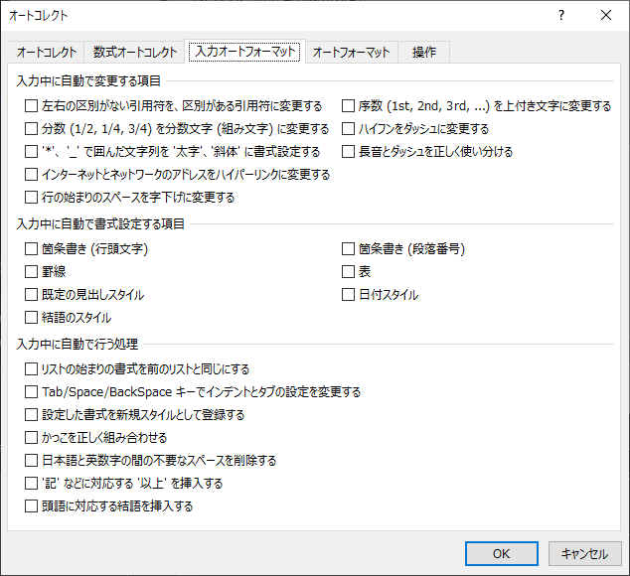
保存オプションを開いて
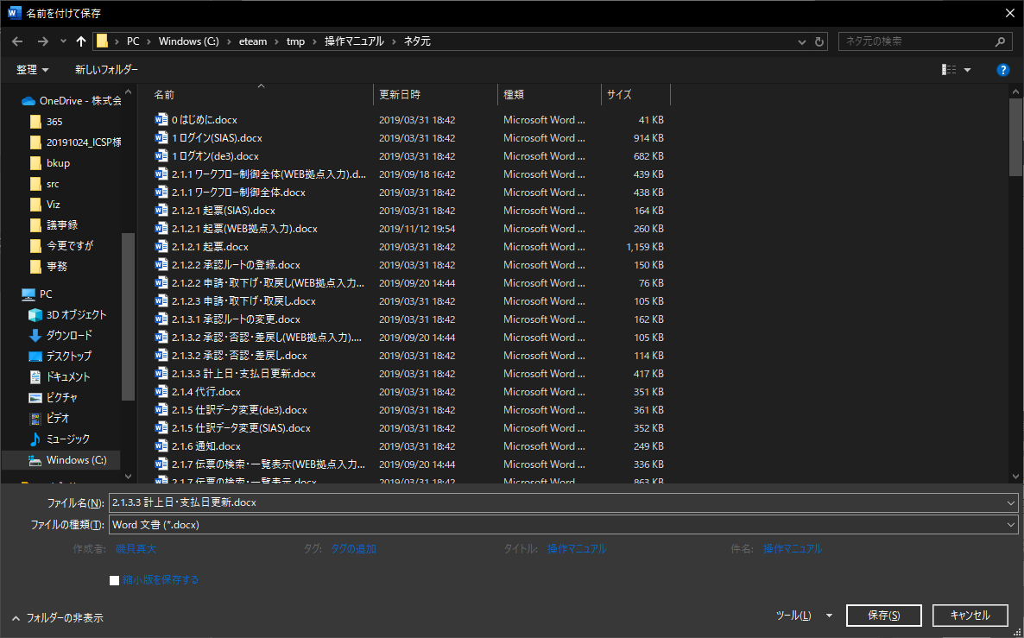

オートコレクトのオプションで
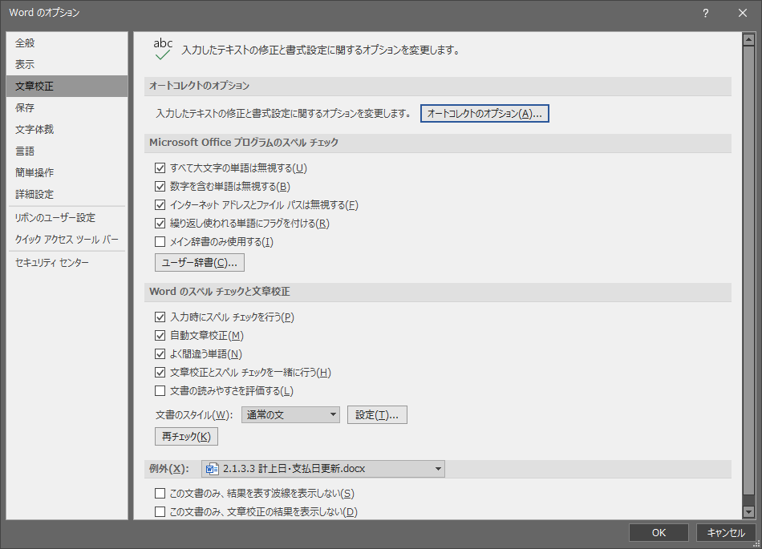

全部はずしていいかな。割と全部大きなお世話ってやつでしかない気がする。。。

